关系图
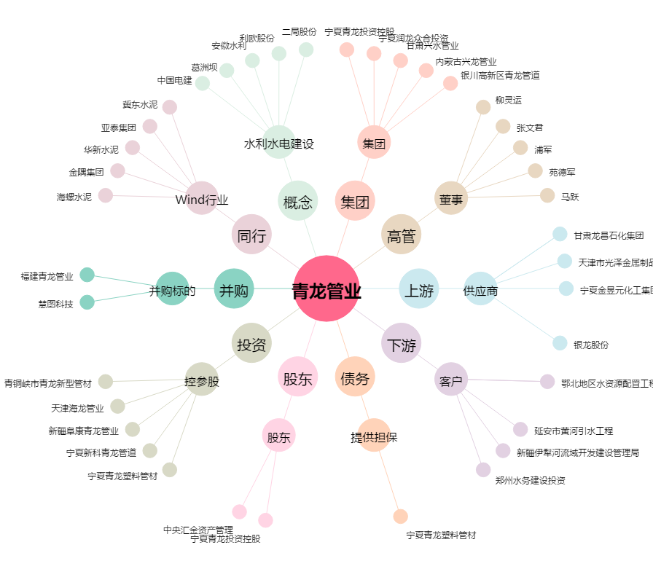
青龙管业[002457.SZ] - 关系概览图

